Sheet1
BUG描述 | 复现几率 | 优先级 | 状态
充值界面未完成，无法正确弹出。宠物属性 框架点击判定区域过大，影响充值按钮点击 判定 | 总是 | 高 | 开启
免费抽取精灵倒计时结束之后，未按需求正 常显示，倒计时消失，且显示抽取精灵需要 花费6000金币。实际抽取不花费金币。 | 较高 | 中 | 开启
精灵被动技能对人物属性加成与技能说明不 符，精灵被动技能标注按百分比加成人物本 身属性，实际加成计算方式是按百分比加成 人物与宠物属性附加之后的和。例人物血量10000，宠物血量10000，技能加成比例2.025%，标注加成血量为202.5，实际加成为395，存在误差0.5% | 总是 | 建议修改 | 开启
通关后闪退，版本Android-B 1.0.2 | 高 | 高 | 开启

测试结论
存在4个BUG，其中2个为高优先级，1个中优先级，1个建议修改级。导致游戏崩溃BUG1个，建议尽快修复，精灵系统功能测试正常
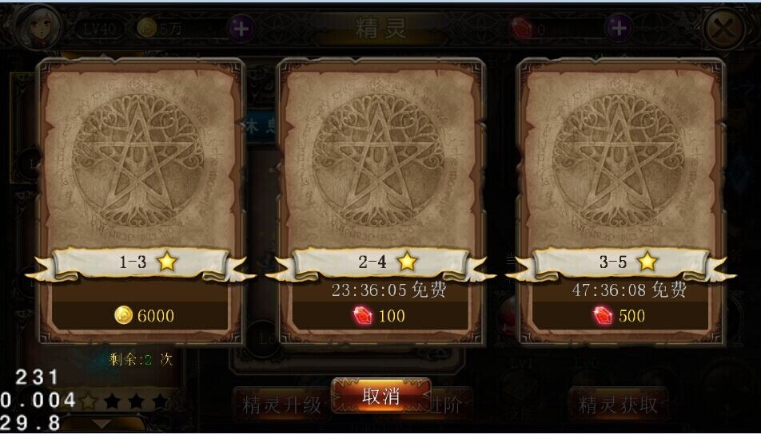

BUG图

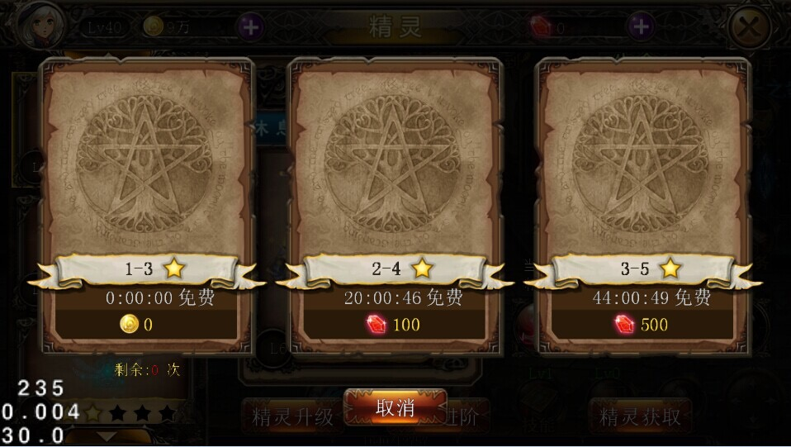

正常图

